报文格式说明
xxxxxxxxx智能充电桩服务器通信协议 ——报文格式说明
报文格式
包头标识 | 信息类别 | 信息序列号 | 包长度 | 设备标识 | 信息内容 | CRC校验 | 包结束标识

报文格式说明：
包头标识 | 2 bytes | 6869H
信息类别 | 2 bytes | 包括主类别和子类别，详细说明见《通信协议信息类别》
信息序列号 | 2 bytes | 数值，从1开始，达到65535后从新计数
包长度 | 2 bytes | 一个报文从包头到包结束总的字节数
设备标识 |  | GPRS模块上的IMEI，共8个字节
信息内容
CRC校验 | 2 bytes | 采用CRC16(Modbus)，从包头开始到校验码之前的所有各字节，生成的值高位字节首先发送
包结束标识 | 1 byte | 16H
注：上下行报文以信息类别来区分，传输的信息内容均以无符号数处理

一、基础信息报文

3、登陆连接确认
充电桩发送登陆报文
包头标识 | 信息类别 | 信息序列号 | 包长度 | 设备标识 | 信息内容 | CRC校验 | 包结束标识
6869H | 0103H | 1~65535 | =11+设备标识长度(8)+信息内容长度(0) | IMEI | 无 | CRC16 | 16H
服务器回应确认报文
包头标识 | 信息类别 | 信息序列号 | 包长度 | 设备标识 | 信息内容 | CRC校验 | 包结束标识
6869H | 0103H | 1~65535 | =11+设备标识长度(8)+信息内容长度(？) | IMEI | 注册IP、域名区分标识(1Byte)、注册IP或域名长度(1Byte)、注册IP地址或域名(？Bytes)、连接端口(2Bytes)，连接IP、域名区分标识(1Byte)、连接IP或域名长度(1Byte)、连接IP地址或域名(？Bytes)、连接端口(2Bytes)、心跳间隔(以秒为单位，2Bytes，最少10秒) | CRC16 | 16H

5、充电桩向服务器发送充电口的装配信息
充电桩发送装配信息
包头标识 | 信息类别 | 信息序列号 | 包长度 | 设备标识 | 信息内容 | CRC校验 | 包结束标识
6869H | 0105H | 1~65535 | =11+设备标识长度(8)+信息内容长度(4) | IMEI | 充电口的装配信息（每个bit表示某个充电口是否已装配：0--未装配；1--已装配；bit0表示第1个充电口，bit1表示第2个充电口，依次类推，最多可装配32个；） | CRC16 | 16H
服务器回应报文
包头标识 | 信息类别 | 信息序列号 | 包长度 | 设备标识 | 信息内容 | CRC校验 | 包结束标识
6869H | 0105H | 1~65535 | =11+设备标识长度(8)+信息内容长度(0) | IMEI | 无 | CRC16 | 16H

6、充电桩转发服务器传输给广告屏的App下载地址
服务器发送字符串
包头标识 | 信息类别 | 信息序列号 | 包长度 | 设备标识 | 信息内容 | CRC校验 | 包结束标识
6869H | 0106H | 1~65535 | =11+设备标识长度(8)+信息内容长度(？) | IMEI | App下载地址(字符串) | CRC16 | 16H
充电桩回应报文
包头标识 | 信息类别 | 信息序列号 | 包长度 | 设备标识 | 信息内容 | CRC校验 | 包结束标识
6869H | 0106H | 1~65535 | =11+设备标识长度(8)+信息内容长度(？) | IMEI | App下载地址(字符串) | CRC16 | 16H
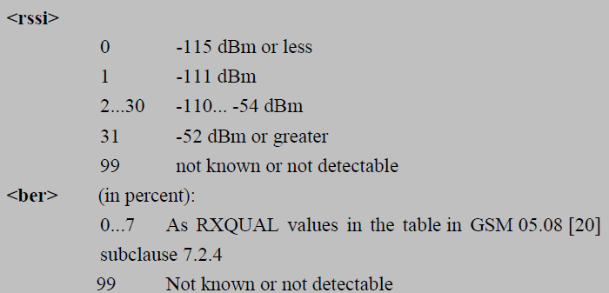

四、控制类

4、服务器设置充电桩各充电口充电方式，0x00关闭，0x01慢充，0x02充0.5小时， 0x03充1小时
包头标识 | 信息类别 | 信息序列号 | 包长度 | 设备标识 | 信息内容 | CRC校验 | 包结束标识
6869H | 0404H | 1~65535 | =11+设备标识长度(8)+信息内容长度(2) | IMEI | 充电口序号(1Byte)+充电方式(1Byte:0--关闭；0x01--慢充；0x02是2--5公里充；0x03是3--10公里充；) | CRC16 | 16H
充电桩回应报文
包头标识 | 信息类别 | 信息序列号 | 包长度 | 设备标识 | 信息内容 | CRC校验 | 包结束标识
6869H | 0404H | 1~65535 | =11+设备标识长度(8)+信息内容长度(1) | IMEI | 0x01 接收成功，0x00 接收失败 | CRC16 | 16H

六、充电参数类

5、服务器获取所有充电口状态
包头标识 | 信息类别 | 信息序列号 | 包长度 | 设备标识 | 信息内容 | CRC校验 | 包结束标识
6869H | 0605H | 1~65535 | =11+设备标识长度(8)+信息内容长度(0) | IMEI | 无 | CRC16 | 16H
充电桩回应报文
包头标识 | 信息类别 | 信息序列号 | 包长度 | 设备标识 | 信息内容 | CRC校验 | 包结束标识
6869H | 0605H | 1~65535 | =11+设备标识长度(8)+信息内容长度(12) | IMEI | 占用12个字节,所有充电口状态(每4个bit表示某个充电口状态：0b0000--空闲，0b0001--充电中，0b0010--充满；0b0011--异常；0b0100--待连接；0b0101--未装配；0b0110--拒充) | CRC16 | 16H

七、时间类 均为24小时制

3、充电桩获取日期、时间
包头标识 | 信息类别 | 信息序列号 | 包长度 | 设备标识 | 信息内容 | CRC校验 | 包结束标识
6869H | 0703H | 1~65535 | =11+设备标识长度(8)+信息内容长度(0) | IMEI | 无 | CRC16 | 16H
服务器回应报文
包头标识 | 信息类别 | 信息序列号 | 包长度 | 设备标识 | 信息内容 | CRC校验 | 包结束标识
6869H | 0703H | 1~65535 | =11+设备标识长度(8)+信息内容长度(6) | IMEI | 当前日期、时间（第1个字节为（当前年份-1970），第2个字节为当前月份，第3个为当前几号，第4个为小时，第5个为分钟，第6个为秒；） | CRC16 | 16H

八、定时心跳类

1、充电桩上传心跳包
包头标识 | 信息类别 | 信息序列号 | 包长度 | 设备标识 | 信息内容 | CRC校验 | 包结束标识
6869H | 0801H | 1~65535 | =11+设备标识长度(8)+信息内容长度(17) | IMEI | 心跳包内容：软件版本号（4Bytes）、各充电口状态（12Bytes）、工作模式（1Byte） | CRC16 | 16H
服务器回应报文
包头标识 | 信息类别 | 信息序列号 | 包长度 | 设备标识 | 信息内容 | CRC校验 | 包结束标识
6869H | 0801H | 1~65535 | =11+设备标识长度(8)+信息内容长度(0) | IMEI | 无 | CRC16 | 16H

 | 拟制： |  | 审核： |  | 批准：

